说明
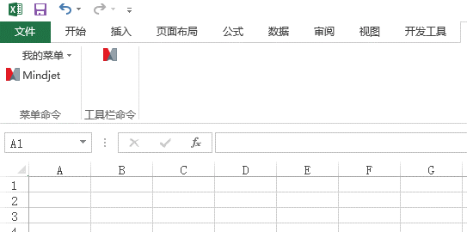
1、将【MyTool.xla】文件拷贝到路径【C:\Users\Administrator\AppData\Roaming\Microsoft\AddIns】下

2、打开一个空Excel
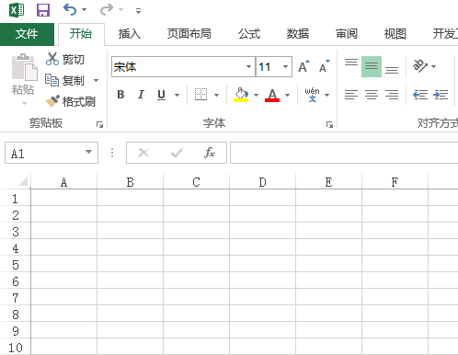

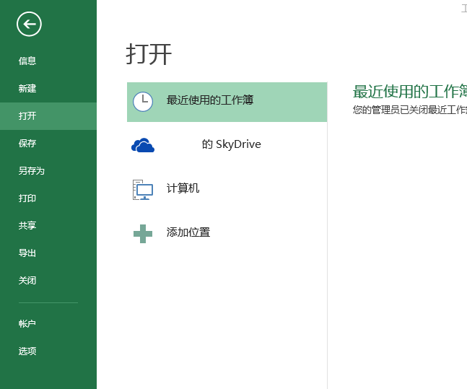

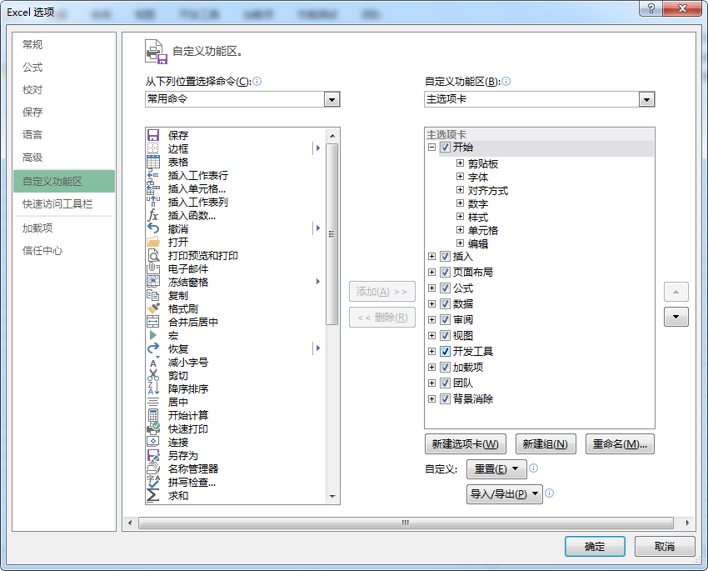

 | 再回到Excel中
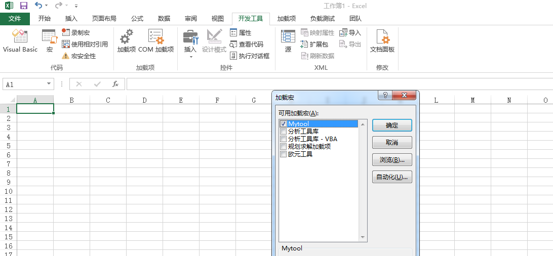

 | 启用所有宏
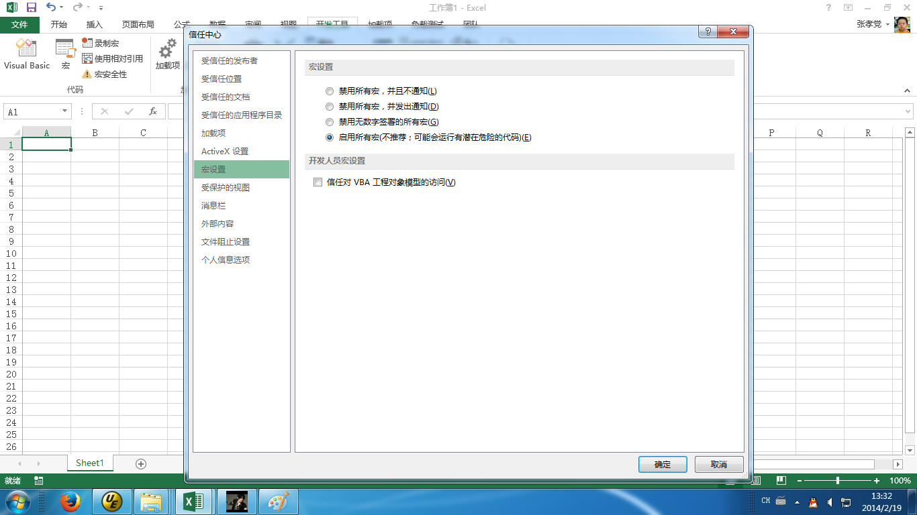

 | 重启Excel

